生产单
生产指示单

1.订单概况 | 客户：LP-fashion nova | 款号： | 700497；700497M |  |  |  |  |  | 数量: | 783
PO734671 |  | REF#:700497 | 尺码 | 小姐 |  |  |  |  |  | ORDER#
颜色 |  | 箱唛款号：700497 | XS | S | M | L | XL |  | 总数
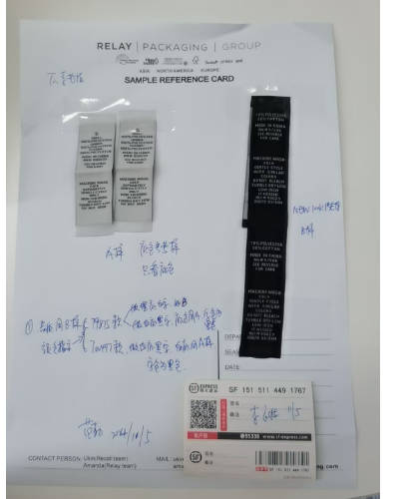
英文 | 中文 | STYLE# |  |  |  |  |  |  |  | 30869-42
白底黑字，底色同寄的实样 |  | 12697442-XS | 60 |  |  |  |  |  | 60
 |  | 12697442-S |  | 130 |  |  |  |  | 130
 |  | 12697442-M |  |  | 170 |  |  |  | 170
 |  | 12697442-L |  |  |  | 147 |  |  | 147
 |  | 12697442-XL |  |  |  |  | 96 |  | 96
 |  |  |  |  |  |  |  | 共 | 603
PO734671 |  | REF#:700497M | 肥婆 |  |  |  |  |  |  | ORDER#
颜色 |  | 箱唛款号：700497M | 1X | 2X | 3X |  |  |  | 总数
英文 | 中文 | STYLE# |  |  |  |  |  |  |  | 30869-42
白底黑字，底色同寄的实样 |  | 12697642-1X | 75 |  |  |  |  |  | 75
 |  | 12697642-2X |  | 60 |  |  |  |  | 60
 |  | 12697642-3X |  |  | 45 |  |  |  | 45
 |  |  |  |  |  |  |  | 共 | 180

